機能定義書（処理フロー）
プロジェクト名 | Highcreateホームページ | サブシステム名 |  |  |  |  |  |  | 作成者名 |  | 呂 | 作成日 |  | 2019-07-11
画面ID | 002 | 画面名 | 社員情報管理 |  |  |  |  |  | 更新者名 |  | 0 | 更新日

処理概要
処理フロー
 |  |  |  | ［機能概要]
 |  |  |  |  | ・ | 社員の場合、
 |  |  |  |  |  | ①自分の個人情報を表示する
修正
 |  |  |  |  |  | ②自分の個人情報を修正
情報更新画面
 |  |  |  |  |  | ③個人履歴書のアップロード、ダウンロード
社員情報管理画面
アップロード
 |  |  |  |  | ・ | 管理員の場合、
 |  |  |  |  |  | ①社員一覧を表示する
 |  |  |  |  |  | ②社員の追加、削除および社員情報の更新
 |  |  |  |  |  | ③履歴書のアップロード、ダウンロード

ダウンロード
履歴書
 |  |  |  | [処理概要]
 |  |  |  |  | １．初期表示
 |  |  |  |  |  | ○ | 社員情報管理画面を表示する。
 |  |  |  |  |  |  | ・ | 社員：個人情報を表示する
社員情報
 |  |  |  |  |  |  | ・ | 管理員：社員一覧を表示する
 |  |  |  |  | ２．検索ボタン押下
検索
社員情報
 |  |  |  |  |  | ○ | 該当社員の情報を表示する。
 |  |  |  |  | ３．修正ボタン押下
 |  |  |  |  |  | ○ | 情報更新画面を表示する。
 |  |  |  |  | ４．アップロードボタン押下
 |  |  |  |  |  | ○ | 履歴書をアップロードする。
 |  |  |  |  | ５．ダウンロードボタン押下
 |  |  |  |  |  | ○ | 履歴書をダウンロードする。

 |  |  |  |  | テーブル名/ファイル名 |  |  |  |  | 実テーブル/ファイル名 |  |  | ﾌｧｲﾙ種別 |  | CRUD
 |  |  |  | 1
 |  |  |  | 2
画面
処理
ファイル
DB
凡例
 |  |  |  | 3
 |  |  |  | 4
 |  |  |  | 5
 |  |  |  | 6
 |  |  |  | 7
 |  |  |  | 8
 |  |  |  | 9
 |  |  |  | 10

画面レイアウト定義書
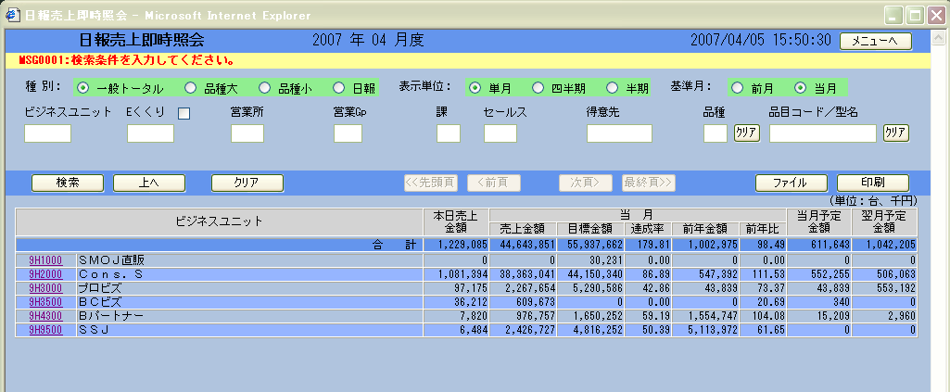
プロジェクト名 |  |  | Highcreateホームページ |  |  |  |  | サブシステム名 |  |  |  |  |  | 作成者名 |  | 呂 |  | 作成日 | 2019-07-11
画面ID |  |  | 002 |  |  |  |  | 画面名 |  | 社員情報管理 |  |  |  | 更新者名 |  | 0 |  | 更新日

画面レイアウト定義書
画面レイアウト |  |  |  |  |  |  |  |  |  |  |  |  |  |  |  | 補足説明／備考

 |  |  |  |  |  |  |  |  |  |  |  |  |  |  |  |  | ※静的HTML
 | 社員番号 |  |  |  | 名前 |  |  |  |  |  | 英字名

 | 履歴書

差し替えお願いします
 |  | 社員番号 | 名前 | 英字名 |  | 最寄り駅 | 電話番号 |  | 郵便番号 | 自宅 |  | メールアドレス | 履歴書
 |  | 10001 | XXXX | XXXX |  | XXXX | XXXX |  | XXXX | XXXXXXXX |  | XXXXXX | XXX.xlsx |  | △
 |  | 10002 | XXXX | XXXX |  | XXXX | XXXX |  | XXXX | XXXXXXXX |  | XXXXXX | XXX.xlsx
 |  | 10003 | XXXX | XXXX |  | XXXX | XXXX |  | XXXX | XXXXXXXX |  | XXXXXX | XXX.xlsx
 |  | 10004 | XXXX | XXXX |  | XXXX | XXXX |  | XXXX | XXXXXXXX |  | XXXXXX | XXX.xlsx
 |  | 10005 | XXXX | XXXX |  | XXXX | XXXX |  | XXXX | XXXXXXXX |  | XXXXXX | XXX.xlsx
 |  | 10006 | XXXX | XXXX |  | XXXX | XXXX |  | XXXX | XXXXXXXX |  | XXXXXX | XXX.xlsx
 |  | 10007 | XXXX | XXXX |  | XXXX | XXXX |  | XXXX | XXXXXXXX |  | XXXXXX | XXX.xlsx
 |  | 10008 | XXXX | XXXX |  | XXXX | XXXX |  | XXXX | XXXXXXXX |  | XXXXXX | XXX.xlsx
 |  | 10009 | XXXX | XXXX |  | XXXX | XXXX |  | XXXX | XXXXXXXX |  | XXXXXX | XXX.xlsx
 |  | 10010 | XXXX | XXXX |  | XXXX | XXXX |  | XXXX | XXXXXXXX |  | XXXXXX | XXX.xlsx
 |  | 10011 | XXXX | XXXX |  | XXXX | XXXX |  | XXXX | XXXXXXXX |  | XXXXXX | XXX.xlsx
 |  | 10012 | XXXX | XXXX |  | XXXX | XXXX |  | XXXX | XXXXXXXX |  | XXXXXX | XXX.xlsx
 |  | 10013 | XXXX | XXXX |  | XXXX | XXXX |  | XXXX | XXXXXXXX |  | XXXXXX | XXX.xlsx
 |  | 10014 | XXXX | XXXX |  | XXXX | XXXX |  | XXXX | XXXXXXXX |  | XXXXXX | XXX.xlsx
 |  | 10015 | XXXX | XXXX |  | XXXX | XXXX |  | XXXX | XXXXXXXX |  | XXXXXX | XXX.xlsx
 |  | 10016 | XXXX | XXXX |  | XXXX | XXXX |  | XXXX | XXXXXXXX |  | XXXXXX | XXX.xlsx
 |  | 10017 | XXXX | XXXX |  | XXXX | XXXX |  | XXXX | XXXXXXXX |  | XXXXXX | XXX.xlsx
 |  | 10018 | XXXX | XXXX |  | XXXX | XXXX |  | XXXX | XXXXXXXX |  | XXXXXX | XXX.xlsx
 |  | 10019 | XXXX | XXXX |  | XXXX | XXXX |  | XXXX | XXXXXXXX |  | XXXXXX | XXX.xlsx
 |  | 10020 | XXXX | XXXX |  | XXXX | XXXX |  | XXXX | XXXXXXXX |  | XXXXXX | XXX.xlsx
 |  | 10021 | XXXX | XXXX |  | XXXX | XXXX |  | XXXX | XXXXXXXX |  | XXXXXX | XXX.xlsx
 |  | 10022 | XXXX | XXXX |  | XXXX | XXXX |  | XXXX | XXXXXXXX |  | XXXXXX | XXX.xlsx
 |  | 10023 | XXXX | XXXX |  | XXXX | XXXX |  | XXXX | XXXXXXXX |  | XXXXXX | XXX.xlsx
 |  | 10024 | XXXX | XXXX |  | XXXX | XXXX |  | XXXX | XXXXXXXX |  | XXXXXX | XXX.xlsx
 |  | 10025 | XXXX | XXXX |  | XXXX | XXXX |  | XXXX | XXXXXXXX |  | XXXXXX | XXX.xlsx
 |  | 10026 | XXXX | XXXX |  | XXXX | XXXX |  | XXXX | XXXXXXXX |  | XXXXXX | XXX.xlsx
 |  | 10027 | XXXX | XXXX |  | XXXX | XXXX |  | XXXX | XXXXXXXX |  | XXXXXX | XXX.xlsx |  | ▽

画面項目定義書
プロジェクト名 |  | Highcreateホームページ |  |  | サブシステム名 |  |  |  |  |  |  |  |  |  |  |  |  | 作成者名 | 呂 | 作成日 | 2019-07-11
画面ID |  | 002 |  |  | 画面名 |  |  | 社員情報管理 |  |  |  |  |  |  |  |  |  | 更新者名 | 0 | 更新日

画面項目 |  |  |  |  |  |  |  |  |  | 入力チェック |  |  |  |  |  |  |  |  | 対応データベース項目 |  |  | 個人 情報 取扱
No. | 項目名 |  | 項目物理名 | 概要 |  | I/O | 表示型 |  | 備考 | 必須 | 桁数 |  | 書式 | ユーザー定義 | 範囲 |  | その他チェック |  | テーブル | 項目
 |  |  |  |  |  |  |  |  |  |  | F | T |  |  | From | To
「画面項目定義書」は、詳細設計書に記載することとする。
【タイトル表示領域】

